Soal Bagian 1
 | Berdasarkan hasil uji normalitas Shapiro-Wilk pada tingkat signifikansi 5%, ditemukan bahwa: 1. Variabel Jumlah Perjalanan Wisatawan Nusantara (X1) terdistribusi TIDAK NORMAL, karena nilai Sig. < 0,001 < 0,05. 2. Variabel Tingkat Penghunian Kamar Hotel Bintang (Y) terdistribusi NORMAL, karena nilai Sig. 0,064 > 0,05. Karena terdapat 1 variabel yang TIDAK NORMAL, maka analisis korelasi dilanjutkan menggunakan metode non-parametrik yaitu Uji Korelasi Spearman Rank.

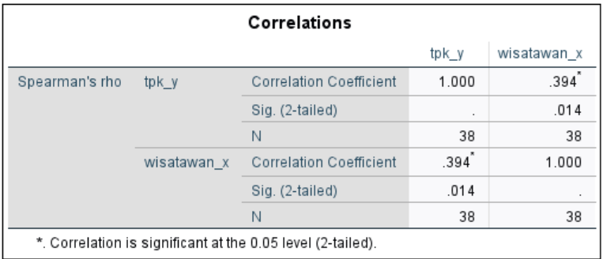
 | 1. Signifikansi Hubungan Berdasarkan tabel output SPSS, diperoleh nilai Sig. (2-tailed) sebesar 0,014. Karena nilai 0,014 < 0,05, maka terdapat hubungan yang signifikan secara statistik antara Jumlah Perjalanan Wisatawan Nusantara dengan TPK hotel bintang di Indonesia tahun 2025. 2. Arah Hubungan Nilai koefisien korelasi bernilai Positif (0,394), yang berarti arah hubungannya searah. Makna praktisnya, semakin meningkat jumlah perjalanan wisatawan nusantara, maka tingkat penghunian kamar hotel bintang juga akan semakin meningkat. 3. Kekuatan Hubungan Nilai koefisien korelasi sebesar 0,394 menunjukkan bahwa kekuatan hubungan antar kedua variabel masuk dalam kategori Lemah (rentang 0,20 - 0,399). Interpretasi Praktis: Meskipun hubungannya signifikan, kekuatan hubungan yang lemah ini menunjukkan bahwa jumlah wisatawan nusantara bukanlah faktor utama yang menentukan tinggi rendahnya TPK hotel bintang. Masih banyak faktor lain yang lebih dominan, seperti jumlah hotel dan kamar yang tersedia, harga kamar, kualitas fasilitas hotel, wisatawan mancanegara, musim liburan, dan kondisi ekonomi daerah.

1.Variabel Tingkat Penghunian Kamar (TPK) Hotel Bintang (Y) Nilai rata-rata TPK hotel bintang di 38 provinsi di Indonesia adalah sebesar 43,33%. Angka ini menunjukkan bahwa performa keterisian kamar hotel di Indonesia secara umum masih berada di bawah 50% (belum optimal), yang mengindikasikan industri perhotelan masih dalam fase pemulihan. Nilai standar deviasi sebesar 8,39 menunjukkan bahwa variasi TPK antar provinsi relatif stabil dan tidak terlalu beragam. 2.Variabel Jumlah Perjalanan Wisatawan Nusantara (X1) Rata-rata jumlah perjalanan wisatawan nusantara per provinsi adalah sebesar 31.587.698,92 (sekitar 31,6 juta perjalanan). Nilai standar deviasi yang sangat besar yaitu 52.411.164,01 menunjukkan bahwa sebaran data wisatawan antar provinsi sangat timpang. Hal ini mencerminkan bahwa wisatawan nusantara sangat terkonsentrasi di provinsi-provinsi tertentu seperti DKI Jakarta, Jawa Barat, dan Jawa Timur, sementara provinsi di kawasan timur Indonesia masih memiliki jumlah kunjungan yang sangat rendah.

Soal Bagian 2
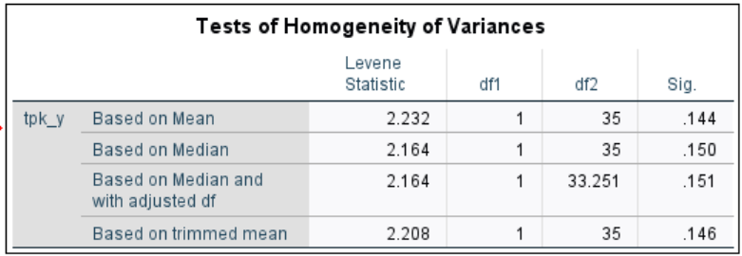
A. Uji Homogenitas Variances (Levene's Test) Berdasarkan uji Levene berdasarkan nilai mean, diperoleh nilai signifikansi sebesar 0,144. Karena nilai signifikansi tersebut lebih besar dari 0,05 (0,144 > 0,05), maka dapat disimpulkan bahwa varians data TPK antar kelompok homogen. Dengan demikian, asumsi homogenitas varians terpenuhi.

B. Uji One-Way ANOVA Berdasarkan hasil uji ANOVA, diperoleh nilai F = 1,099 dengan nilai signifikansi sebesar 0,345. Karena nilai signifikansi lebih besar dari 0,05 (0,345 > 0,05), maka tidak terdapat perbedaan rata-rata TPK Hotel Bintang yang signifikan antara kelompok provinsi dengan jumlah wisatawan rendah, sedang, dan tinggi. Interpretasi: Hasil ini menunjukkan bahwa provinsi dengan jumlah wisatawan tinggi belum tentu memiliki TPK yang lebih tinggi dibandingkan provinsi dengan wisatawan rendah. Hal ini karena provinsi dengan wisatawan tinggi biasanya memiliki jumlah hotel dan kamar yang sangat banyak (pasokan besar), sehingga persaingan ketat dan TPK-nya tidak setinggi yang dibayangkan. Sebaliknya, provinsi dengan wisatawan rendah mungkin memiliki hotel yang terbatas sehingga TPK-nya bisa tetap tinggi.

Soal Bagian 3
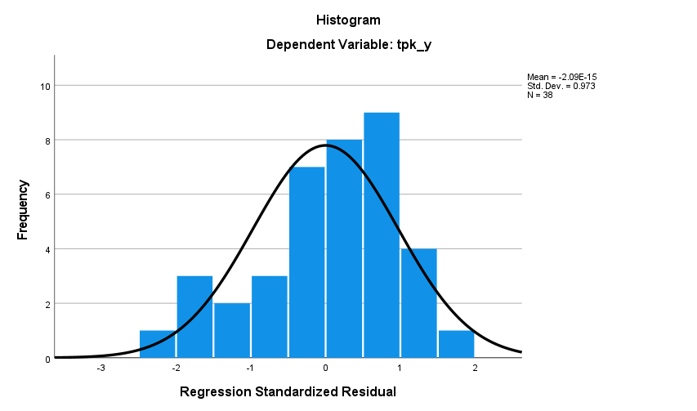
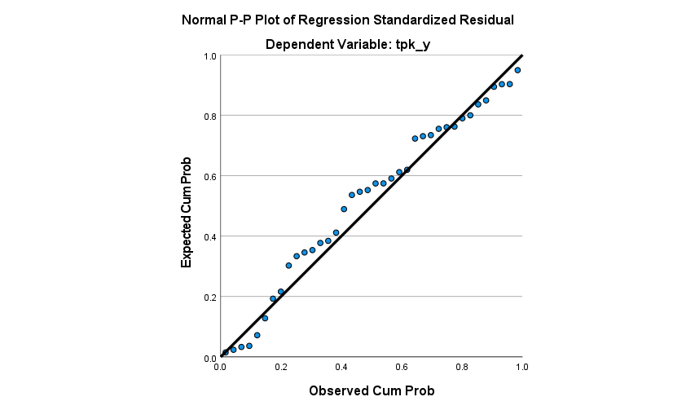
 |  |  |  |  |  | A. Uji Asumsi Klasik 1. Uji Normalitas Residual Sebelum melakukan analisis regresi, terlebih dahulu dilakukan uji asumsi klasik untuk memastikan model regresi yang digunakan layak. Berdasarkan grafik Histogram, kurva berbentuk menyerupai lonceng (bell-shaped) yang simetris, tidak miring ekstrem ke kanan ataupun ke kiri. Mean mendekati 0 (-2,09 × 10⁻¹⁵) dan standar deviasi mendekati 1 (0,973), yang merupakan ciri-ciri distribusi normal. Sementara itu, berdasarkan grafik Normal P-P Plot, titik-titik data menyebar di sekitar garis diagonal dan mengikuti arah garis diagonal dengan sangat rapat. Semakin dekat titik-titik ke garis diagonal, semakin normal residualnya. Kesimpulan: Model regresi telah memenuhi asumsi Normalitas Residual (data residual berdistribusi normal) sehingga layak digunakan. 2. Uji Multikolinearitas Berdasarkan tabel Coefficients, nilai Tolerance untuk variabel wisatawan dan lama menginap adalah 0,940 (di atas 0,1), sementara nilai VIF (Variance Inflation Factor) untuk kedua variabel adalah 1,063 (jauh di bawah 10). Dengan demikian, dapat disimpulkan bahwa tidak terjadi gejala multikolinearitas antar variabel independen dalam model regresi ini. Artinya, kedua variabel independen (jumlah wisatawan dan lama menginap) saling independen dan tidak saling berkorelasi kuat, sehingga layak digunakan bersama dalam model regresi.

 |  |  |  | Persamaan Regresi Linear Berganda Berdasarkan tabel Coefficients, diperoleh persamaan regresi sebagai berikut: TPK = 36,229 + 4,812×10⁻⁸ (X1) + 3,478 (X2) Keterangan: · Y = Tingkat Penghunian Kamar Hotel Bintang (TPK) · X1 = Jumlah Perjalanan Wisatawan Nusantara · X2 = Rata-Rata Lama Menginap Tamu Hotel Bintang | Interpretasi Koefisien Regresi 1. Konstanta (36,229) = Positif Jika rata-rata lama menginap dan jumlah wisatawan bernilai 0, maka tingkat hunian kamar hotel di Indonesia dasarnya berada di angka 36,23%. Secara praktis, ini menunjukkan bahwa hotel-hotel di Indonesia tetap memiliki pangsa pasar dasar yang konstan, yang kemungkinan besar disokong oleh wisatawan domestik atau aktivitas bisnis lokal yang tidak tercatat sebagai variabel dalam penelitian ini. 2. Koefisien X1 (4,812×10⁻⁸) = Positif Setiap penambahan 1 orang wisatawan nusantara, maka TPK akan meningkat sebesar 0,00000004812% (dengan asumsi variabel lain konstan). Koefisien ini sangat kecil karena skala data wisatawan mencapai puluhan juta, sehingga meskipun pengaruhnya positif, secara numerik pengaruhnya sangat kecil. 3. Koefisien X2 (3,478) = Positif Setiap penambahan 1 hari rata-rata lama menginap, maka TPK akan meningkat sebesar 3,48% (dengan asumsi variabel lain konstan). Pengaruh X2 terhadap TPK lebih besar secara numerik dibandingkan X1. Secara praktis, jika rata-rata tamu menginap lebih lama 1 hari, maka okupansi hotel secara keseluruhan bisa naik lebih dari 3%.

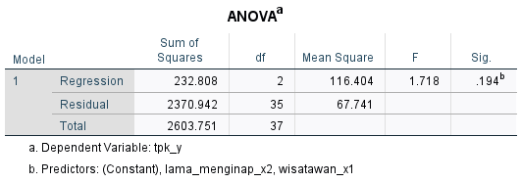

 |  | Uji F (Simultan) Berdasarkan tabel ANOVA, diperoleh nilai F hitung = 1,718 dengan nilai signifikansi sebesar 0,194. Karena nilai signifikansi lebih besar dari 0,05 (0,194 > 0,05), maka H0 diterima dan H1 ditolak. Dengan demikian dapat disimpulkan bahwa secara simultan variabel jumlah perjalanan wisatawan nusantara dan rata-rata lama menginap tidak berpengaruh signifikan terhadap tingkat penghunian kamar hotel bintang. Interpretasi Praktis: Model regresi yang digunakan belum mampu menunjukkan bahwa kedua variabel independen secara bersama-sama memiliki pengaruh yang signifikan terhadap TPK. Hal ini mengindikasikan bahwa faktor-faktor lain di luar model memiliki pengaruh yang lebih dominan dalam menentukan tinggi rendahnya TPK.

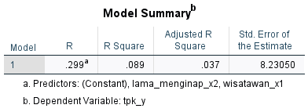
 | Koefisien Determinasi (R²) Berdasarkan tabel Model Summary, diperoleh nilai R Square sebesar 0,089. Nilai tersebut menunjukkan bahwa variabel jumlah perjalanan wisatawan nusantara dan rata-rata lama menginap mampu menjelaskan variasi tingkat penghunian kamar hotel bintang sebesar 8,9%, sedangkan sisanya sebesar 91,1% dijelaskan oleh faktor-faktor lain di luar model penelitian. Interpretasi Praktis: Angka 8,9% ini tergolong sangat kecil dalam penelitian sosial-ekonomi. Ini berarti hampir seluruh fluktuasi okupansi hotel di Indonesia tidak bisa dijelaskan hanya dari dua variabel: jumlah wisatawan dan lama menginap. Faktor-faktor lain seperti jumlah hotel yang tersedia, jumlah kamar hotel, harga kamar, kualitas fasilitas hotel, jumlah wisatawan mancanegara, kondisi ekonomi daerah, musim liburan, serta promosi dan strategi pemasaran hotel memiliki peranan yang jauh lebih besar dalam menentukan tingkat penghunian kamar hotel bintang.

 |  |  | Uji t (Parsial) 1. Pengaruh Jumlah Perjalanan Wisatawan Nusantara (X1) terhadap TPK Berdasarkan hasil analisis diperoleh nilai t hitung = 1,807 dengan nilai signifikansi sebesar 0,079. Karena nilai signifikansi lebih besar dari 0,05 (0,079 > 0,05), maka jumlah perjalanan wisatawan nusantara tidak berpengaruh signifikan terhadap tingkat penghunian kamar hotel bintang. Interpretasi : Di dunia nyata, meskipun secara teori peningkatan jumlah wisatawan seharusnya meningkatkan hunian hotel, dalam penelitian ini pengaruhnya tidak signifikan secara statistik. Hal ini mungkin karena peningkatan wisatawan tidak selalu diikuti dengan peningkatan permintaan menginap di hotel bintang—beberapa wisatawan mungkin memilih homestay atau penginapan non-bintang, beberapa wisatawan melakukan perjalanan tanpa menginap (wisata harian), dan sebaran wisatawan tidak merata serta tidak sesuai dengan ketersediaan kamar hotel di suatu provinsi. 2. Pengaruh Rata-Rata Lama Menginap (X2) terhadap TPK Berdasarkan hasil analisis diperoleh nilai t hitung = 0,841 dengan nilai signifikansi sebesar 0,406. Karena nilai signifikansi lebih besar dari 0,05 (0,406 > 0,05), maka rata-rata lama menginap tidak berpengaruh signifikan terhadap tingkat penghunian kamar hotel bintang. Interpretasi : Meskipun semakin lama tamu menginap secara logika akan meningkatkan hunian hotel (karena kamar terisi lebih lama), pengaruhnya tidak signifikan secara statistik. Hal ini dapat terjadi karena lama menginap yang panjang mungkin terjadi di hotel tertentu saja (tidak merata di semua provinsi), dan hotel dengan TPK tinggi mungkin lebih mengandalkan perputaran tamu (tingkat pergantian tinggi) daripada lama menginap. Dengan kata lain, yang lebih menentukan okupansi hotel adalah volume tamu baru yang datang, bukan lamanya mereka menginap.

Berdasarkan seluruh hasil analisis regresi yang telah dilakukan, dapat disimpulkan bahwa model regresi yang digunakan memiliki kemampuan prediksi yang sangat terbatas. Hal ini terlihat dari beberapa indikator: 1. Uji F tidak signifikan (Sig. 0,194 > 0,05), yang berarti secara bersama-sama kedua variabel independen tidak mampu menjelaskan variasi TPK secara signifikan. 2. Uji t tidak signifikan untuk kedua variabel (X1 Sig. 0,079 > 0,05; X2 Sig. 0,406 > 0,05), yang berarti secara individu kedua variabel juga tidak berpengaruh signifikan terhadap TPK. 3. Nilai R² yang sangat kecil (8,9%), yang berarti hanya 8,9% variasi TPK yang dapat dijelaskan oleh kedua variabel, sementara 91,1% dijelaskan oleh faktor-faktor lain. hasil ini menunjukkan bahwa untuk memahami dan memprediksi tingkat penghunian kamar hotel bintang di Indonesia, pemerintah dan pelaku industri perlu memperhatikan berbagai faktor secara holistik—tidak hanya berfokus pada peningkatan jumlah wisatawan atau perpanjangan masa menginap, tetapi juga pada aspek seperti ketersediaan kamar, penetapan harga yang kompetitif, peningkatan kualitas fasilitas, strategi promosi yang efektif, serta pengembangan destinasi wisata yang berkelanjutan.

